상품제안서
투명 LED 키캡 아크릴 키링 세트 | 상품코드: S47757

 |  |  |  |  |  |  | 02-713-8555 | www.synergygift.co.kr
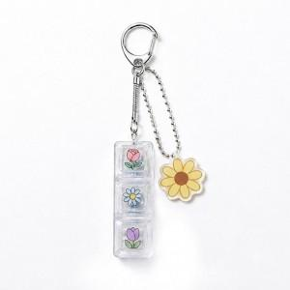 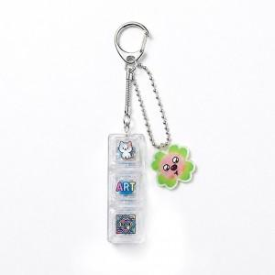

【상세/제작정보】 | 커스텀 투명 LED 키캡 & 아크릴 키링이 결합된 세트상품

【인쇄/포장옵션】 | [키캡] 1구-UV인쇄, [키캡] 2구-UV인쇄, [키캡] 3구-UV인쇄, [키캡] 4구-UV인쇄, [키캡] 1구-UVDTF필름, [키캡] 2구-UVDTF필름, [키캡] 3구-UVDTF필름, [키캡] 4구-UVDTF필름, [키링] 컬러단면, [키링] 컬러양면 / OPP(비닐)

【공급단가】 | 수량 | 100~ | 500~ | 1,000~ | 3,000~ | 5,000~
*VAT별도 | 1구 세트 | 2,860원 | 2,790원 | 2,640원 | 2,570원 | 2,500원
 | 2구 세트 | 3,250원 | 3,170원 | 3,000원 | 2,920원 | 2,850원
 | 3구 세트 | 3,510원 | 3,420원 | 3,240원 | 3,150원 | 3,070원
 | 4구 세트 | 4,160원 | 4,060원 | 3,840원 | 3,740원 | 3,640원

【상품 URL】 | https://www.synergygift.co.kr:443/src/goods_detail.php?gdno=47757

